2018_07_data
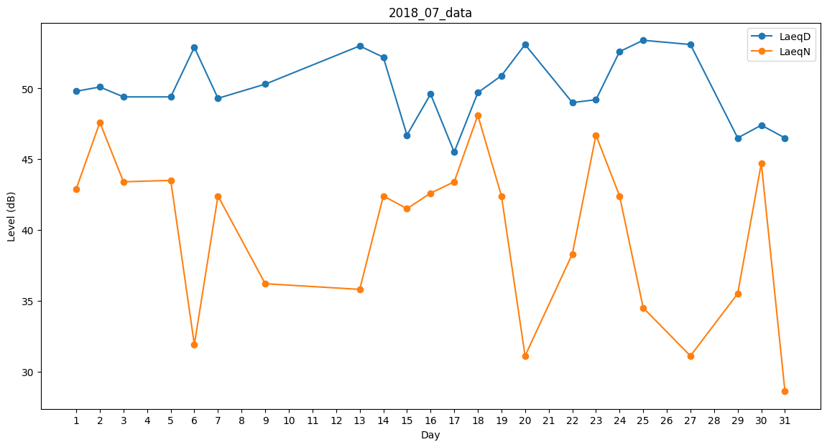
Day | LaeqD | LaeqN
1 | 49.8 | 42.9
2 | 50.1 | 47.6
3 | 49.4 | 43.4
4 | 48.1 | 0
5 | 49.4 | 43.5
6 | 52.9 | 31.9
7 | 49.3 | 42.4
8 | 48.6 | 0
9 | 50.3 | 36.2
10 | 40.8 | 0
11 | 41.2 | 0
12 | 52.6 | 0
13 | 53 | 35.8
14 | 52.2 | 42.4
15 | 46.7 | 41.5
16 | 49.6 | 42.6
17 | 45.5 | 43.4
18 | 49.7 | 48.1
19 | 50.9 | 42.4
20 | 53.1 | 31.1
21 | 47.3 | 0
22 | 49 | 38.3
23 | 49.2 | 46.7
24 | 52.6 | 42.4
25 | 53.4 | 34.5
26 | 51.7 | 0
27 | 53.1 | 31.1
28 | 46 | 0
29 | 46.5 | 35.5
30 | 47.4 | 44.7
31 | 46.5 | 28.6

